关系图
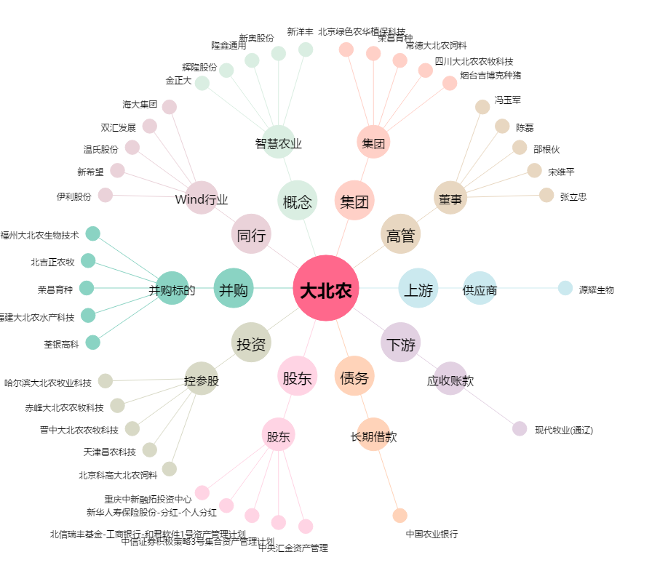
大北农[002385.SZ] - 关系概览图

